искл-свод
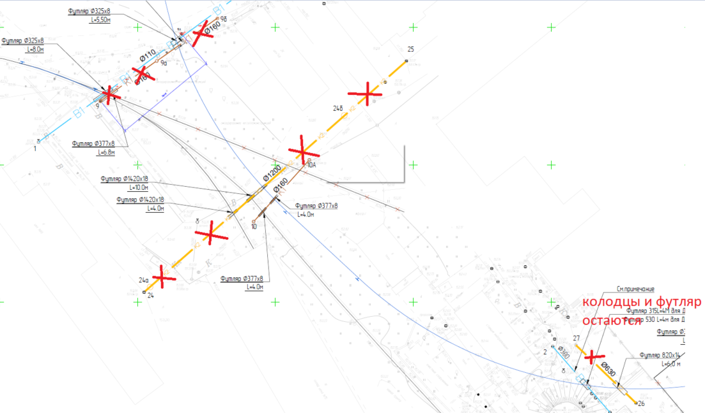
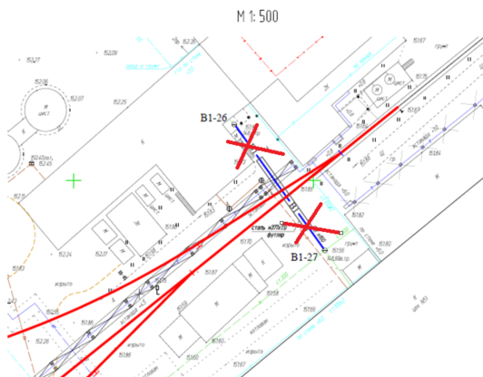
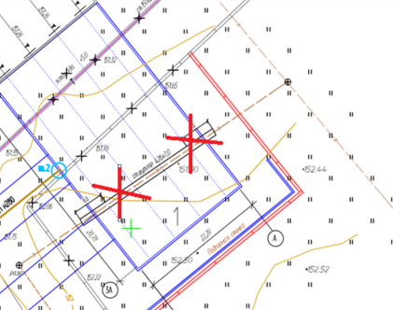
 | стало | было
Отвозка лишнего грунта на расстояние до 30 км с утилизацией | 1361.6 | 4948.64
Выемка техногенного грунта с перевозкой на 30 км и утилизацией | 1361.6 | 6648.49
 | было |  |  | вывалилось |  |  | Изменения
Раздел | СМР | Материал | Итого | СМР | Материал | Итого | 1. НВК5 - К1 9-9б исключен
Трансбордер | 45,223,857.11 | 22,464,309.09 | 67,688,166.20 | 742,008.01 | 309,428.51 | 1,051,436.52 | 2. НВК5 - К2 24-25 исключен
Пути | 58,149,137.15 | 188,454,247.16 | 246,603,384.31 | - | - | - | 3. НВК5 - труба на участке 26-27 исключена
Коммуникации | 94,175,272.87 | 66,512,688.64 | 160,687,961.51 | 15,297,573.65 | 15,564,908.07 | 30,862,481.72 | 4. НВК3 В1-26-В1-27 исключен
ГСН | 4,535,107.13 | 2,927,851.17 | 7,462,958.30 | 623,652.98 | 597,702.88 | 1,221,355.85 | 5. НВК1 футляр под трансбордером исключен
Эстакада | 10,275,266.00 | 3,474,621.46 | 13,749,887.46 | - | - | - | 6. ГСН минус 42м трассы
ТС2 | 2,612,340.35 | 1,596,757.52 | 4,209,097.87 | - | - | -
ТС3 | 4,828,600.88 | 2,527,815.71 | 7,356,416.59 | - | - | -
Всего | 219,799,581.49 | 287,958,290.75 | 507,757,872.24 | 16,663,234.64 | 16,472,039.46 | 33,135,274.10

